Sheet1

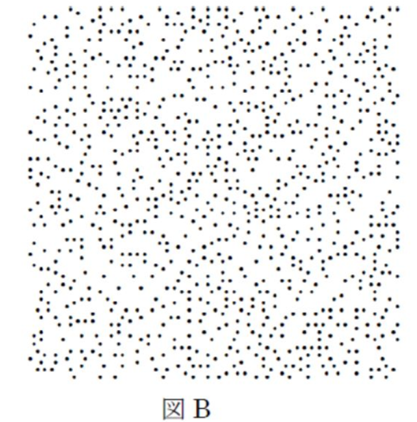
 | A | B
集団１ | 21.9 | 78.1
集団２ | 24.3 | 75.7
集団３ | 21.1 | 78.9

質問： | 以下の２つの図のうち、１つはランダムに作成したもの、もう１つはヒカリムシの点列などの人工的なデータである。
 | どちらがランダムなデータであるか、こたえよ？
 | 正解：A

